场景一原始遗迹
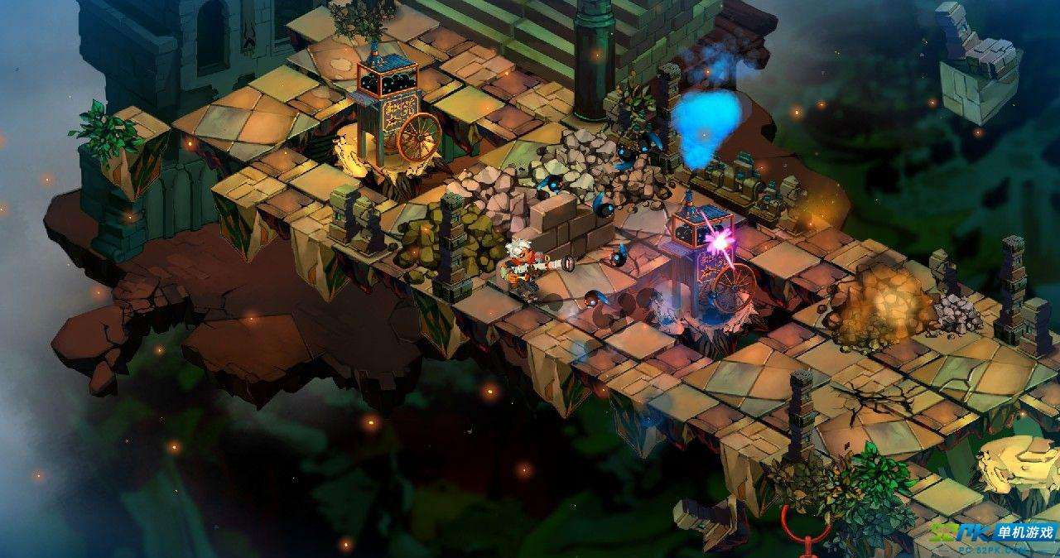
场景要素关键字 |  |  |  |  | 主体空间布局
森林 | 遗迹 | 古老 | 守护者

背景
茂盛的树林 | 遗迹建筑 | 悬崖远景

路面
可拼接路面 | 放置品

可破坏道具
罐子 | 未知的卵 | 图腾 | 木箱子

陷阱或增益
精美的宝箱 | 祭坛

敌人
守护者刀 | 守护者盾 | 守护者弓 | 守护者萨满
驯养的狼 | 驯养的鸟类

精英
强壮的守护者 | 勇士（配宠物）

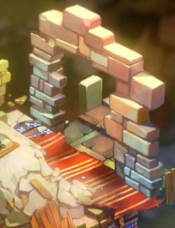

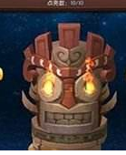
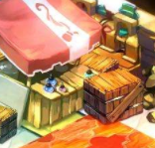

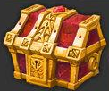

 |  |  |  | 参考 | 遗迹 | 箱子 | 图腾 | 生物卵 | 宝箱

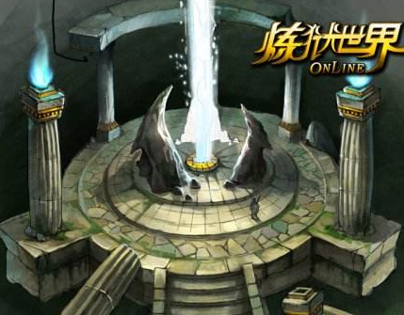

 |  |  |  |  | 祭坛

场景二洞窟
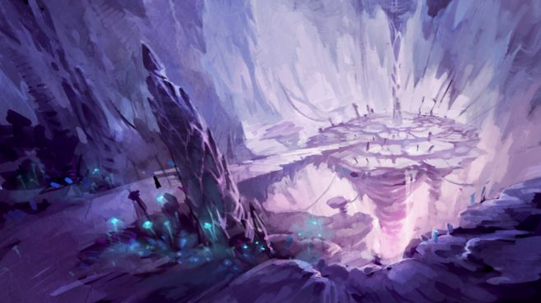
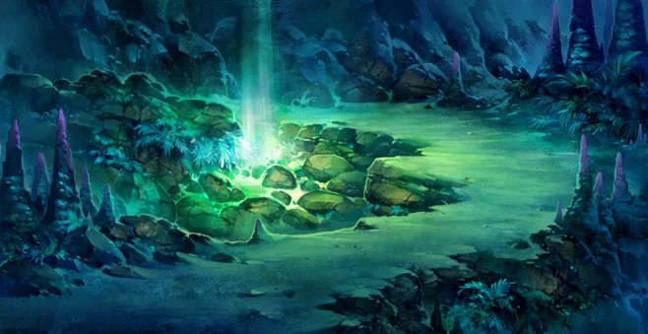
场景要素关键字
洞窟 | 遗迹

背景
钟乳

路面
石头材质路面 | 悬崖 | 锤状石柱

场景三冰川
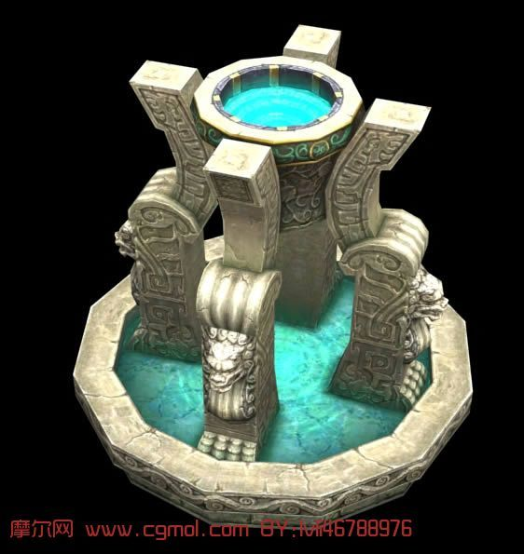
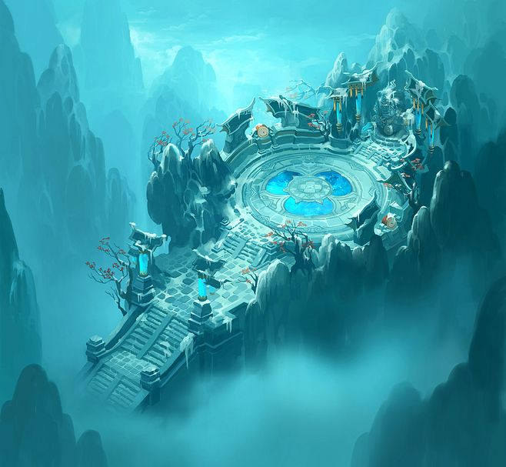
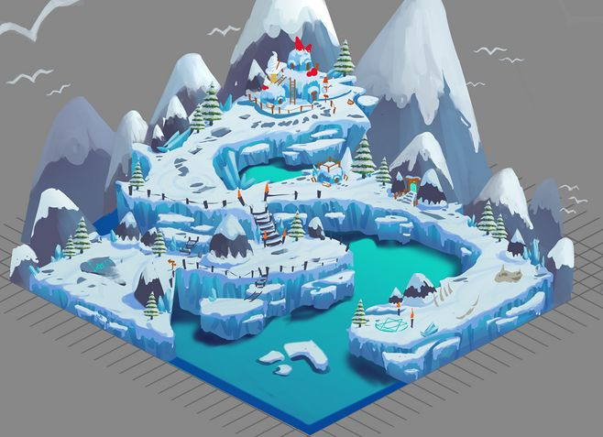
场景要素关键字
冰川 | 雪地

背景
冰川

路面
雪地 | 冰冻地段

场景四火山
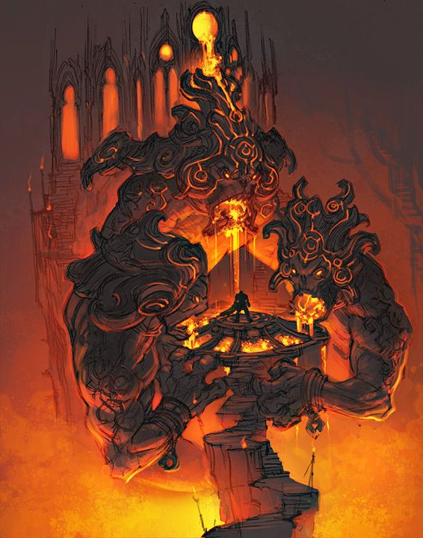
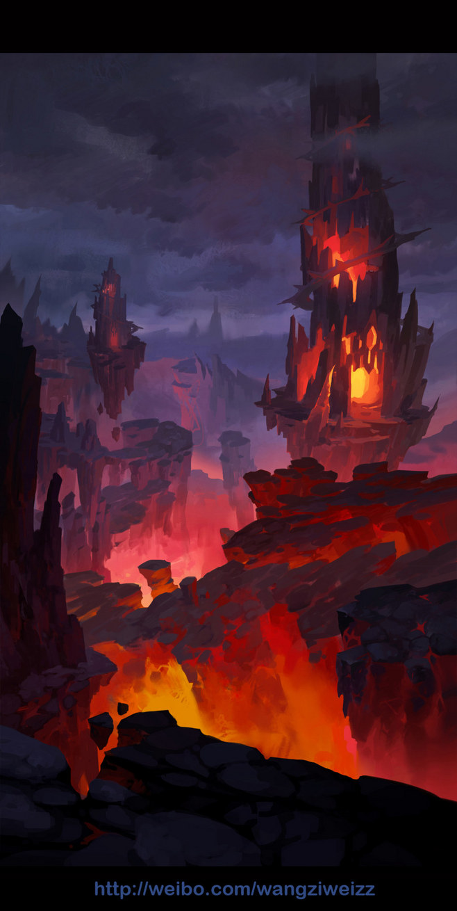
场景要素关键字
火山 | 熔岩地段

背景
岩浆

路面
火红路面 | 龟裂路面

场景五地下通道+宫殿大门
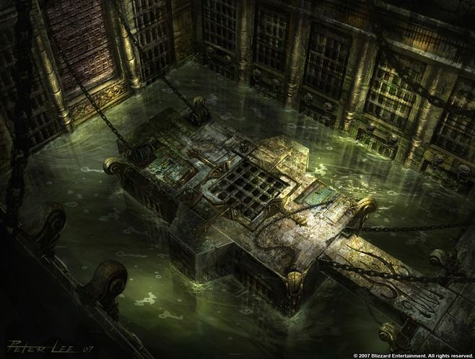
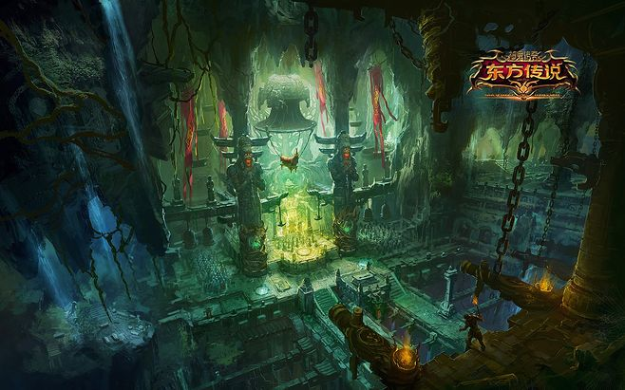
场景要素关键字
地下通道 | 古遗迹

背景
古老宫殿

路面
暗绿 | 古遗迹路面

